要件
社員管理システム 要件

システム名
 |  | 社員管理システム

概要
 |  | WEB上で社員の情報を管理できるシステムを作成します。
 |  | 社員の個人情報や勤怠・経費情報等を管理します。

 |  | 下記の使用者を想定しています。
 |  |  |  |  | システム権限
 |  |  |  |  |  | システムの全権限を持ちます。

 |  |  | システム
 |  |  |  |  | サービスアカウント権限（オーナー）
 |  |  |  |  |  | サービスの契約を行うアカウントユーザーです。
 |  |  |  |  |  | ルートグループ（会社）を作成できます。
 |  |  | サービスアカウント
 |  |  |  |  | グループマネージャー権限
 |  |  |  |  |  | グループ内の管理者用のユーザーです。
 |  |  |  |  |  | グループ内の全権限を持ちます。
 |  |  | グループマネージャー
 |  |  |  |  | グループリーダー権限
 |  |  |  |  |  | グループ内のリーダーユーザーです。
 |  |  |  |  |  | グループ内のメンバー情報にアクセスできます。
 |  |  | グループリーダー
 |  |  |  |  | グループメンバー権限
 |  |  |  |  |  | グループ内のメンバーユーザーです。
 |  |  |  |  |  | 自分の情報のみアクセスできます。
 |  |  | グループメンバー

 |  | 主に下記のデータを扱うことを想定しています。
ルートグループ（会社）

サブグループ（部署）

メンバー（社員）

 |  | 各ユーザーとデータのイメージは以下の通りです。

 |  | サービスの契約を行ったユーザーがルートグループ（会社）のデータを作ります。

 |  |  | サービスアカウント
ルートグループ（会社）

 |  | 作成したルートグループ（会社）のメンバー（社員）を登録し、メンバー（社員）情報を管理出来るようにします。

 |  |  | サービスアカウント
ルートグループ（会社）
メンバー（社員）

 |  | メンバー（社員）は、自分の情報を画面より閲覧・編集が出来るようにします。

 |  |  | グループメンバー
ルートグループ（会社）
メンバー（社員）

 |  | メンバーには「グループマネージャー」「グループリーダー」「グループメンバー」の権限が設定可能で
 |  | グループマネージャーに割り当てられたメンバーは、ルートグループ（会社）のデータをサービスアカウントと
 |  | 同じように操作できるようにします。

 |  |  | グループマネージャー
ルートグループ（会社）
メンバー（社員）

 |  | また、ルートグループ（会社）内にサブグループ（部署）が作成でき、各サブグループ（部署）にメンバー（社員）
 |  | を割り当ることにより、サブグループ（部署）単位でメンバー（社員）の情報を管理出来るようにします。

 |  |  | グループマネージャー
ルートグループ（会社）
サブグループ（部署）
メンバー（社員）
サブグループ（部署）
メンバー（社員）

 |  | 各サブグループにグループリーダーを設定でき、グループリーダーに設定されたメンバー（社員）は
 |  | 同じサブグループ（部署）のメンバー（社員）の情報を管理出来るようにします。

 |  |  | グループリーダー
ルートグループ（会社）
サブグループ（部署）
メンバー（社員）
サブグループ（部署）
メンバー（社員）

 |  | サブグループが設定されても、メンバーは自分の情報しか閲覧・編集できません。

 |  |  | グループメンバー
ルートグループ（会社）
サブグループ（部署）
メンバー（社員）
サブグループ（部署）
メンバー（社員）

必要な機能

 | ログイン

 |  | ブラウザよりアプリケーションにログイン出来るようにします。

 |  | （必要事項）
 |  | ・ | (必) | ログインIDとパスワードでログインできること。
 |  | ・ | (必) | ログインするグループを指定できること。
 |  | ・ | (任) | パスワードを忘れた場合のリカバリーができること。

 | アカウント情報管理
 |  | ログインするアカウントユーザーを管理出来るようにします。

 |  | （必要事項）
 |  |  | (必) | グループ内のアカウントの登録・編集・削除ができること。
 |  |  | (必) | 各アカウントのグループ内の権限を設定できること。
 |  |  | (任) | アカウントの表示名の変更ができること。
 |  |  | (任) | パスワードの変更ができること。

 | グループ情報管理
 |  | 社員のグループを設定出来るようにします。

 |  | （必要事項）
 |  |  | (必) | 社員の情報をグループ単位で管理できるようにすること。
 |  |  | (必) | グループ（会社）内のサブグループを作成できること。
 |  |  | (必) | サブグループ内のメンバーを編集できること。

 | 社員個人情報管理
 |  | 社員の個人情報の閲覧と登録・修正を出来るようにします。

 |  | （必要事項）
 |  |  | (必) | 社員の個人情報が登録・編集・閲覧できること。

 | 社員家族情報管理
 |  | 社員の家族情報の閲覧と登録・修正を出来るようにします。

 |  | （必要事項）
 |  |  | (必) | 社員の家族情報が登録・編集・削除・閲覧できること。

 | 社員経費情報管理
 |  | 社員の経費情報の閲覧と登録・修正を出来るようにします。

 |  | （必要事項）
 |  |  | (必) | 社員の経費情報が登録・編集・削除・閲覧できること。

 | 社員勤怠情報管理
 |  | 社員の勤怠情報の閲覧と登録・修正を出来るようにします。

 |  | （必要事項）
 |  |  | (必) | 社員の勤怠情報が登録・編集・削除・閲覧できること。

 | その他
 |  | (任) | グループ単位にお知らせのメッセージを送ることができること。

画面イメージ
社員管理システム 画面イメージ

 | メイン画面

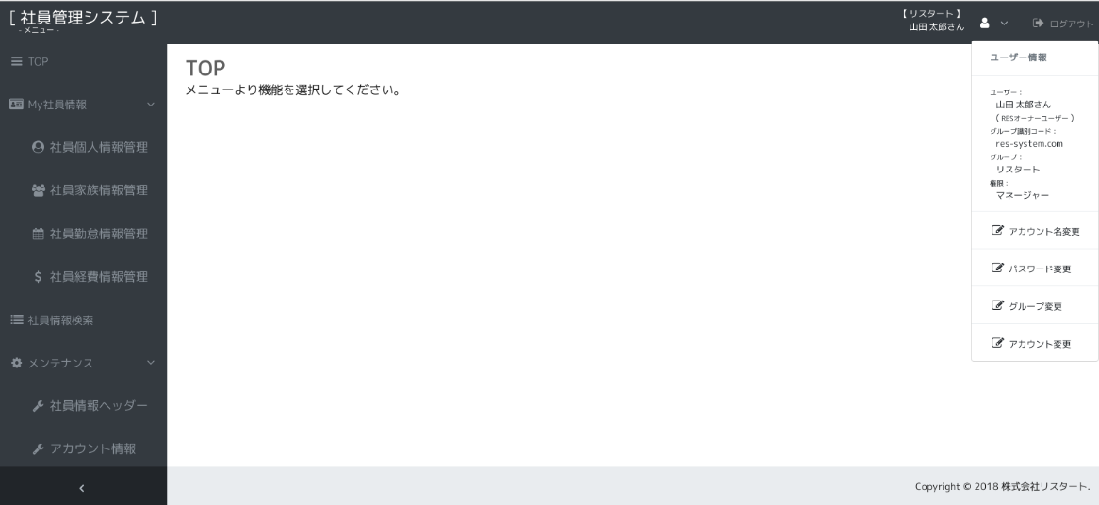
ログアウトします。

メインの情報が表示されます。

プルダウンメニューです。
ログインされているユーザー情報を表示します。

操作可能な機能のメニューが表示されます。幅を縮めることができます。
ユーザー情報に関連する機能のメニューが表示されます。

 | ログイン画面
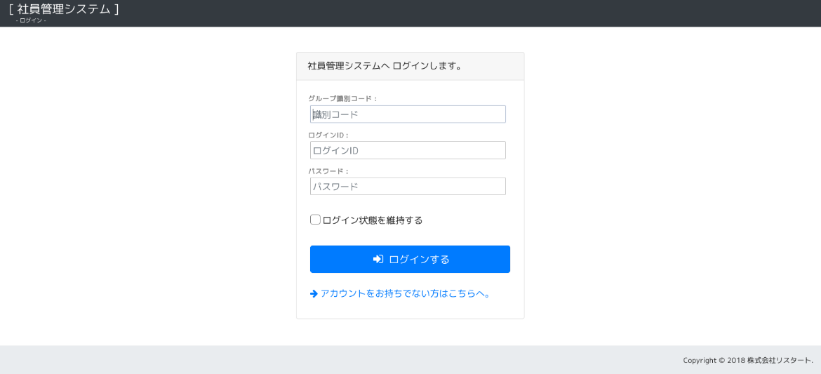
グループの権限でログインする場合は、グループの識別コードを入力してログインします。
サービスアカウントでログインする場合は、識別コードを入力しません。

